企画書
企画書

ジャンル | 3Ｄ
 | FPS

ゲーム概要 | 弾を撃って敵を倒しながら、目標地点を爆破する

 | １． 敵陣地に爆弾を設置して爆破するまで守り切る、または敵の全滅でゲームクリア
 | ２． 自分のHPがなくなる、または制限時間を過ぎるとゲームオーバー
 | ３． ゲーム開始時にサブマシンガン、アサルトライフル、スナイパーライフルの中から武器を選ぶ
 | ４． ゲームクリア時に残りHPとクリアタイム、爆破成功ボーナスをもとにスコアが決まる

ゲームのポイント
 | １．標準を敵の出てきそうな場所に合わせて移動することで素早く敵に標準を合わせることができる
 | ２．敵の頭に当てるとより多くのダメージを与えることができる
 | ３．敵の足音を聞いて敵のいる場所を予測する

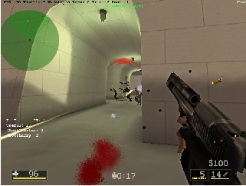
ゲームイメージ

